extreme1
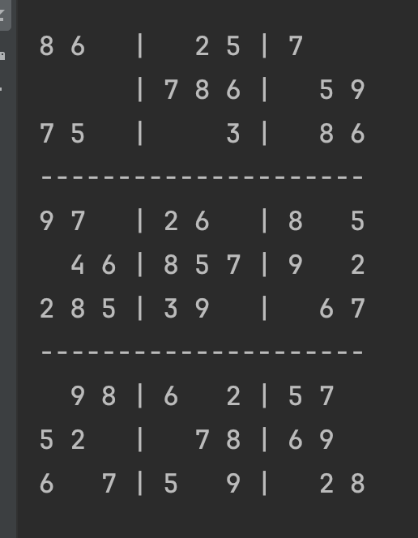
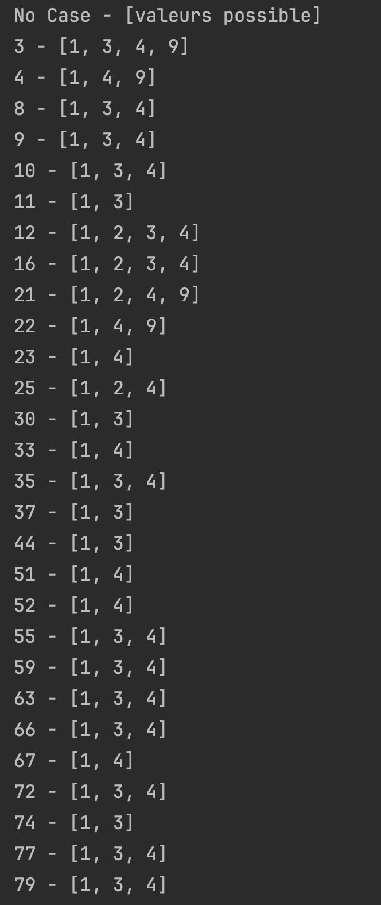
8 | 6 | 1,3,4,9 | 1,4,9 | 2 | 5 | 7 | 1,3,4 | 1,3,4
1,3,4 | 1.3 | 1,2,3,4 | 7 | 8 | 6 | 1,2,3,4 | 5 | 9
7 | 5 | 1,2,4,9 | 1,4,9 | 1.4 | 3 | 1,2,4 | 8 | 6
9 | 7 | 1.3 | 2 | 6 | 1.4 | 8 | 1,3,4 | 5
1.3 | 4 | 6 | 8 | 5 | 7 | 9 | 1.3 | 2
2 | 8 | 5 | 3 | 9 | 1.4 | 1.4 | 6 | 7
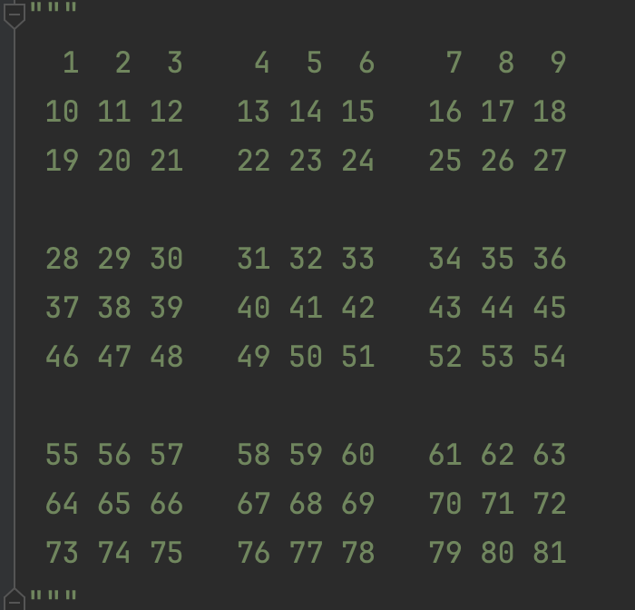
1,3,4 | 9 | 8 | 6 | 1,3,4 | 2 | 5 | 7 | 1,3,4
5 | 2 | 1,3,4 | 1.4 | 7 | 8 | 6 | 9 | 1,3,4
6 | 1.3 | 7 | 5 | 1,3,4 | 9 | 1,3,4 | 2 | 8
Pas de déduction pour ni N1, ni N2, ni N3

N3 - très_difficile1
1 | 8 | 7 | 3,4,6 | 3,4,6 | 3,4,6 | 2 | 5 | 9
4 | 3 | 5 | 2.6 | 2,6,7 | 9 | 1 | 8 | 6.7
2.6 | 9 | 2.6 | 2,5,6,8 | 2,5,6, 7,8 | 1 | 3 | 4 | 6.7
3,5,6,9 | 2 | 8 | 1 | 3,5,6 | 3,5,6 | 7 | 3.9 | 4
3.5 | 4 | 1 | 3.5 | 9 | 7 | 6 | 2 | 8
3,6,9 | 7 | 3.6 | 3,4,6,8 | 3,4,6,8 | 2 | 5 | 3.9 | 1
3.9 | 6 | 9 | 7 | 2,3,4,5 | 3,4,5 | 8 | 1 | 2.3
8 | 1 | 2.3 | 9 | 2,3,6 | 3.6 | 4 | 7 | 5
7 | 5 | 4 | 2.3 | 1 | 8 | 9 | 6 | 2.3
Pas de déduction N1 et N2
Pattern:
Lorsque dans un groupe, il y a une sous-groupe de N cases avec N possibilités identiques, les cases du sous-groupe vont forcément se partager ces valeurs.
Ca permet de retirer les valeurs possibles de ce sous-groupes aux autres cases.

